グラフ
（１）５歳児歯科保健データ（令和3年度）

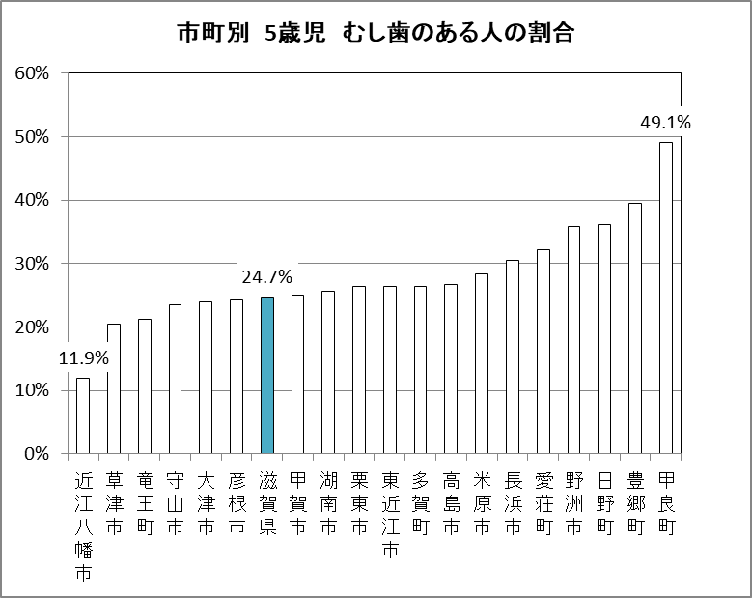
（％）

市町別 5歳児 むし歯のある人の割合

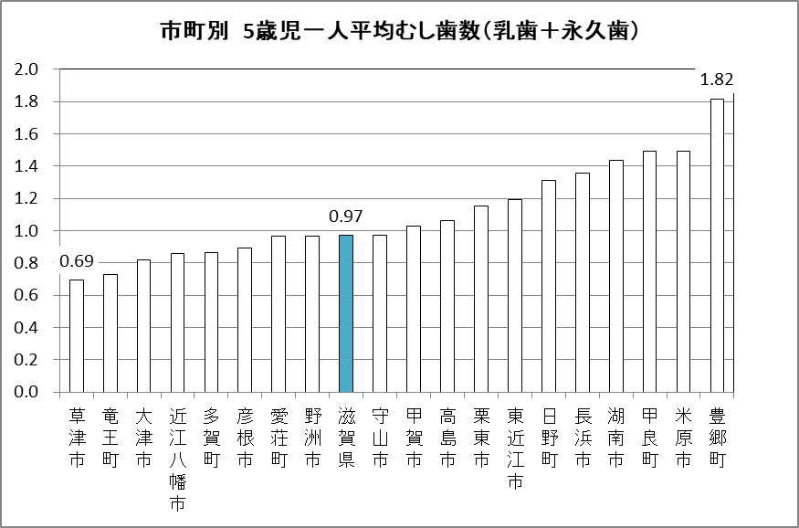
（本）

市町別 5歳児一人平均むし歯数（乳歯＋永久歯）

整理番号 | 市町名 | う蝕のある人の割合 | 一人平均むし歯数
1 | 大津市 | 23.9% | 0.82
2 | 彦根市 | 24.3% | 0.89
3 | 長浜市 | 30.5% | 1.35
4 | 近江八幡市 | 11.9% | 0.86
5 | 草津市 | 20.5% | 0.69
6 | 守山市 | 23.5% | 0.97
7 | 栗東市 | 26.3% | 1.15
8 | 甲賀市 | 25.0% | 1.03
9 | 野洲市 | 35.9% | 0.97
10 | 湖南市 | 25.7% | 1.44
11 | 高島市 | 26.7% | 1.06
12 | 東近江市 | 26.4% | 1.19
13 | 米原市 | 28.4% | 1.49
14 | 日野町 | 36.1% | 1.31
15 | 竜王町 | 21.2% | 0.73
16 | 愛荘町 | 32.2% | 0.97
17 | 豊郷町 | 39.4% | 1.82
18 | 甲良町 | 49.1% | 1.49
19 | 多賀町 | 26.4% | 0.86
20 | 滋賀県 | 24.7% | 0.97

